増築時附置義務台数確認表
増築時附置義務台数確認表
【確認の流れ】
１ 建築物ごとに用途や延べ床面積等の集計を行う。
２ 集計された項目（平成5年・平成20年・平成22年・増築前・増築後）ごとに該当する用途地域の
「附置義務台数算定調書」を用い、台数の算定を行う。
３ 算定された台数から増築時の附置義務台数の確認を行う。

１ 建築物ごとに用途や延べ床面積等の集計を行う。（黄色の欄を入力）

 | 増築前建築年月 |  | (年月は「yyyy/mm」形式で入力ください。)
番号 | 建築物名称 | 建物用途 | 延べ床面積 | 建築年月 | 平成5年 | 平成20年 | 平成22年 | 増築前 | 増築後 | 備考
1
2
3
4
5
6
7
8
9
10
11
12
13
14
15
16
17
18
19
20
21
22
23
24
25
26
27
28
29
30
※1つの建築物が複数の建物用途に供されている場合は、用途ごとに行を分けて記載ください。
※除却済みの建築物は、除いて入力ください。
※平成5年以前に建築され建築年度が不明な場合は、「1993年4月」と記入ください。

 |  | 平成5年 | 平成20年 | 平成22年 | 増築前 | 増築後
特定用途 | 百貨店その他店舗 | 0.00 | 0.00 | 0.00 | 0.00 | 0.00
 | 事務所 | 0.00 | 0.00 | 0.00 | 0.00 | 0.00
 | 倉庫 | 0.00 | 0.00 | 0.00 | 0.00 | 0.00
 | その他の特定用途 | 0.00 | 0.00 | 0.00 | 0.00 | 0.00
非特定用途 | 共同住宅等以外 | 0.00 | 0.00 | 0.00 | 0.00 | 0.00
 | 共同住宅等 | 0.00 | 0.00 | 0.00 | 0.00 | 0.00
共通用途 |  | 0.00 | 0.00 | 0.00 | 0.00 | 0.00
車庫部分 |  | 0.00 | 0.00 | 0.00 | 0.00 | 0.00
合計 |  | 0.00 | 0.00 | 0.00 | 0.00 | 0.00

２ 集計された項目（平成5年・平成20年・平成22年・増築前・増築後）ごとに該当する用途地域の
「附置義務台数算定調書」を用い、台数の算定を行う。
 | ※「条例台数算定調書」欄に様式があります。
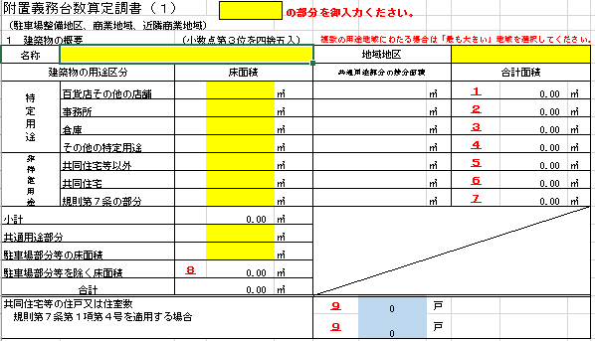
駐車場整備地区、商業地域、近隣商業地域用
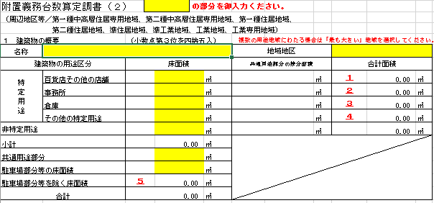
周辺地区等用

３ 算定された台数から増築時の附置義務台数の確認を行う。

算定調書内の「８ 駐車施設の附置義務台数」の附置義務台数欄の値のうち、灰色塗りつぶし以外の箇所（黄色の箇所）の値を転記
 | 普通自動車用 | 荷さばき用 | 小型自動車用 | 特定自動車用合計 | 特定自動二輪車用
増築後 |  |  |  | 0
増築前 |  |  |  | 0
H22
H20
H5 |  |  |  | 0
附置義務台数 | 0 | 0 | 0 | 0 | 0
「附置義務台数」欄の値が増築後の附置義務台数となります。

